测试
傲速交易终端v1.0.2.132测试底稿 测试日期：2017-03-06
 |  | 功能情况 | 测试情况
序号 | 测试阶段 | 功能 | 测试时间 | 测试人员 | 测试用例 | 测试情况
1 | 功能测试 | 安装 | 2017.03.06 | 刘宁 | 在本机上进行安装，安装过程是否正常 | 测试通过，安装成功。
2 | 功能测试 | 登录 | 2017.03.06 | 刘宁 | 登录界面是否符合需求，是否能正常登录，是否能检查登录错误。 | 测试通过，配置各种服务器之后，使用正确的操作员账号和密码可以登录成功。（图1）使用错误的密码会提示密码错误。（图2）
3 | 功能测试 | 退出程序 | 2017.03.06 | 刘宁 | 点击X键 | 测试通过，退出成功。（图3）
4 | 功能测试 | 行情订阅 | 2017.03.06 | 刘宁 | 在行情面板中输入证券代码，订阅行情 | 测试通过，行情订阅成功。（图4）
5 | 功能测试 | 行情列表删除 | 2017.03.06 | 刘宁 | 点击行情列表中的X号 | 测试通过，可以取消订阅该证券行情。（图5）
6 | 功能测试 | 行情列表保存 | 2017.03.06 | 刘宁 | 重启软件 | 测试通过，上次的行情列表会自动加载进来。
7 | 功能测试 | 股票交易 | 2017.03.06 | 刘宁 | 在股票交易面板上输入证券代码、委托方向、组合编号、价格类型、委托价格、委托数量信息，点击“确定”按钮 | 测试通过，可以正常发出委托。（图6）
8 | 功能测试 | 期货交易 | 2017.03.06 | 刘宁 | 在期货交易面板上输入证券代码、委托方向、组合编号、价格类型、委托价格、委托数量、开平仓信息，点击“确定”按钮 | 测试通过，可以正常发出委托。（图7）
9 | 功能测试 | 期权交易 | 2017.03.06 | 刘宁 | 在期权交易面板上输入证券代码、委托方向、组合编号、价格类型、委托价格、委托数量、开平仓信息，点击“确定”按钮 | 测试通过，可以正常发出委托。（图8）
10 | 功能测试 | 篮子交易 | 2017.03.06 | 刘宁 | 在篮子交易面板上添加3笔股票委托和1笔期货委托，点击“确定”按钮 | 测试通过，可以正常发出委托。（图9）
11 | 功能测试 | 导入导出篮子交易列表 | 2017.03.06 | 刘宁 | 在篮子交易面板上，点击“导出委托列表”按钮，导出到CSV文件中；点击“导入委托列表”导入到列表中。 | 测试通过，可以正常导入导出。
12 | 功能测试 | 快速交易 | 2017.03.06 | 刘宁 | 在盘口面板上，点击买卖价格。 | 测试通过，可以正常发出委托。（图10）
13 | 功能测试 | 单笔委托撤单 | 2017.03.06 | 刘宁 | 在委托面板双击要撤的委托，然后点击“确定” | 测试通过，可以正常撤单。（图11）
14 | 功能测试 | 全部撤单 | 2017.03.06 | 刘宁 | 在委托面板上点击右键，然后点击“全部撤单” | 测试通过，可以全部撤单。（图12）
15 | 功能测试 | 过滤列表 | 2017.03.06 | 刘宁 | 点击列表面板的列名上的漏斗图标，进行过滤。在委托列表下方，勾选“显示已成交”、“显示已撤”和“显示废单”勾选框。 | 测试通过，可以过滤。
16 | 功能测试 | 导出列表 | 2017.03.06 | 刘宁 | 点击列表面板的“导出”按钮 | 测试通过，可以把列表导出到CSV文件中。
17 | 功能测试 | 刷新列表 | 2017.03.06 | 刘宁 | 点击列表面板的“刷新”按钮 | 测试通过，可以执行刷新功能。
18 | 功能测试 | 按照代码过滤委托列表 | 2017.03.06 | 刘宁 | 设置委托面板右下角的证券代码框，然后勾选“按代码过滤” | 测试通过，可以执行按代码过滤功能。（图13）
19 | 功能测试 | “设置”菜单 | 2017.03.06 | 刘宁 | 点击“设置”菜单下的“参数设置”项 | 测试通过，可以弹出“参数设置”对话框，并进行参数的设置。（图14）
20 | 功能测试 | “帮助”菜单 | 2017.03.06 | 刘宁 | 点击“帮助”菜单下的“帮助文档”项和“关于”项。 | 测试通过，可以弹出帮助文档（图15）和“关于”对话框（图16）。
21 | 功能测试 | 软件运行日志 | 2017.03.06 | 刘宁 | 在安装目录之下，logs文件夹中查看日志。 | 测试通过，运行日志存在，记录详细。
22 | 功能测试 | 分时图中增加均线 | 2017.03.06 | 刘宁 | 打开一支股票或期货的分时图，可以看到均线。 | 测试通过，均线绘制正确。（图28）
23 | 功能测试 | 快速下单界面增加设定常用委托数量的快捷按钮 | 2017.03.06 | 刘宁 | 打开快速交易面板，可以看到委托数量按钮，点击各个按钮，相应的委托数字会填入到数量框中。 | 测试通过，按钮行为正确。（图32）
24 | 功能测试 | 委托列表右键菜单中增加“按照组合撤单”功能 | 2017.03.06 | 刘宁 | 在委托列表中，点击右键，鼠标移到“按照组合下单”，在展开的列表中选择需要撤单的组合编号，然后在对话框中点击确认，该组合的委托全部撤单成功。 | 测试通过，该功能行为正确，可以撤单。（图31）
25 | 功能测试 | 去掉了委托界面中“投资类型”的输入，因为UFX现在不需要输入该字段，它可以根据账号类型自动判断。 | 2017.03.06 | 刘宁 | 打开手动下单的界面，“投资类型”的输入框已经不存在。 | 测试通过。
26 | 功能测试 | 增加“序列期权手动下单”功能 | 2017.03.06 | 刘宁 | 打开“序列期权手动下单”面板，在矩阵中选中一个期权合约，然后设置组合编号、张数、追加ticks参数，点击“下单”按钮。 | 测试通过，报单正确，各种报单参数设置正确。（图29）
27 | 功能测试 | 增加期权“合成期货交易”功能 | 2017.03.06 | 刘宁 | 打开“合成期货交易”面板，选中一对合约，然后设置参数，点击“买入”或“卖出”按钮。 | 测试通过，报单正确，各种报单参数设置正确。（图30）
28 | 功能测试 | 增加按照最新价、对一价至对五价进行追单的功能 | 2017.03.06 | 刘宁 | 打开委托列表界面，钩选中未成交的委托，然后在右下方选择追单类型，点击“追单”按钮 | 测试通过，追单正确。
28 | 功能测试 | 显示持仓盈亏和平仓盈亏 | 2017.03.06 | 刘宁 | 打开委托列表界面，钩选中未成交的委托，然后在右下方选择追单类型，点击“追单”按钮 | 测试通过，追单正确。
28 | 功能测试 | 增加按照最新价、对一价至对五价进行追单的功能 | 2017.03.06 | 刘宁 | 打开委托列表界面，钩选中未成交的委托，然后在右下方选择追单类型，点击“追单”按钮 | 测试通过，追单正确。
29 | 风控测试 | 单笔委托上限 | 2017.03.06 | 刘宁 | 设置单笔委托上限100000元，然后进行委托。 | 测试通过，超出上限软件会报错，低于上限可以正常委托。（图17）
30 | 风控测试 | 股票单笔委托数量上限 | 2017.03.06 | 刘宁 | 设置为10000股，然后进行委托。 | 测试通过，超出上限软件会报错，低于上限可以正常委托。（图18）
31 | 风控测试 | 期货单笔委托数量上限 | 2017.03.06 | 刘宁 | 设置为5手，然后进行委托。 | 测试通过，超出上限软件会报错，低于上限可以正常委托。（图19）
32 | 风控测试 | 期权单笔委托数量上限 | 2017.03.06 | 刘宁 | 设置为10手，然后进行委托。 | 测试通过，超出上限软件会报错，低于上限可以正常委托。（图20）
33 | 风控测试 | 显示触发O32的风控信息 | 2017.03.06 | 刘宁 | 发出反向委托。 | 测试通过，可以显示触发的O32风控信息。（图21）
34 | 风控测试 | 触发可用资金不足风控 | 2017.03.06 | 刘宁 | 发出超过组合余额的委托 | 测试通过，可以显示触发可用资金不足的风控信息。（图22）
35 | 风控测试 | 触发证券隔离池风控 | 2017.03.06 | 刘宁 | 发出黑名单中的证券委托 | 测试通过，可以显示触发证券隔离池的风控信息。（图24）
36 | 风控测试 | 触发期货保证金不足风控 | 2017.03.06 | 刘宁 | 发出超过保证金余额的的期货委托 | 测试通过，可以显示触发期货保证金不足的风控信息。（图25）
37 | 风控测试 | 触发反向委托风控 | 2017.03.06 | 刘宁 | 发出同一合约的买入开仓和卖出开仓反向委托 | 测试通过，可以显示触发反向委托的风控信息。（图26）
38 | 风控测试 | 触发跨基金反向委托风控 | 2017.03.06 | 刘宁 | 在两个基金同时发出同一合约的买入开仓和卖出开仓反向委托 | 测试通过，可以显示触发跨基金反向委托的风控信息。（图27）

 |  |  |  |  | 参与测试人员签字： | 刘宁

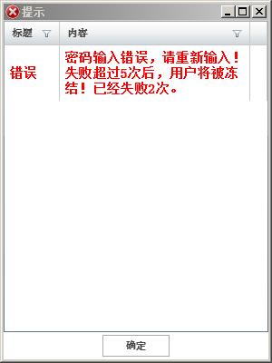

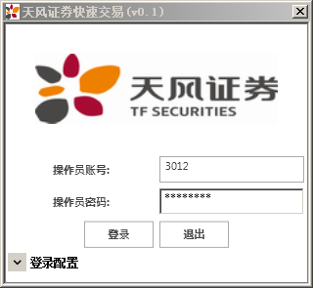

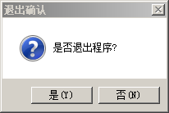

 |  |  |  |  |  | 图3

 |  | 图1

 |  |  |  |  | 图2

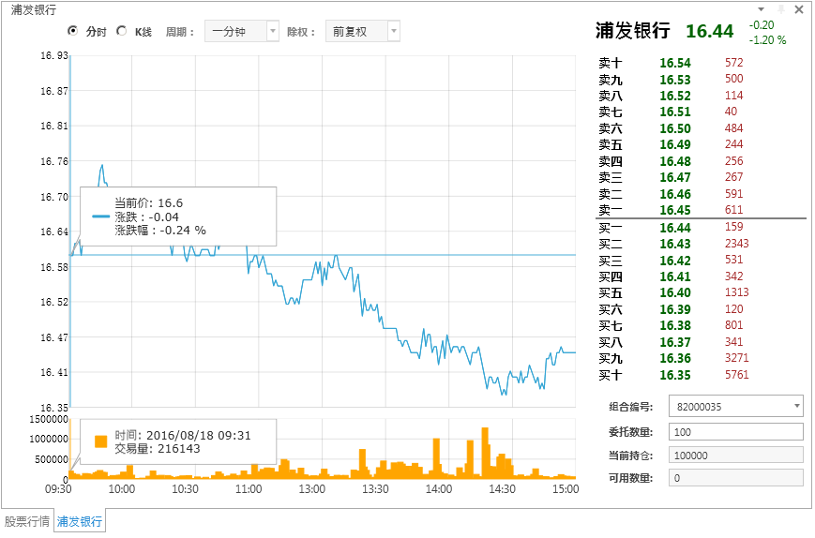

 |  |  |  |  | 图4

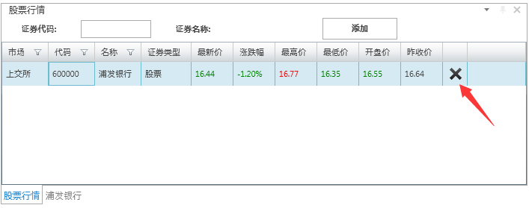

 |  |  | 图5
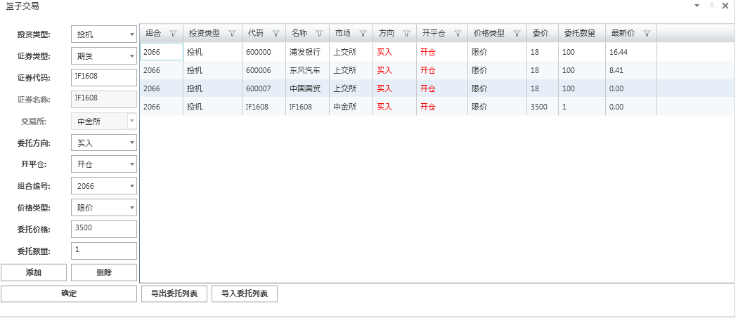

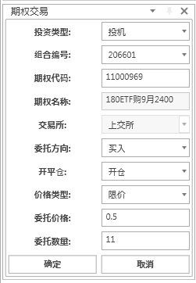
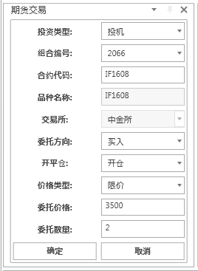
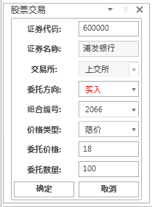

 |  | 图6

 |  |  | 图7 |  | 图8

 |  |  |  |  |  |  |  |  |  | 图9

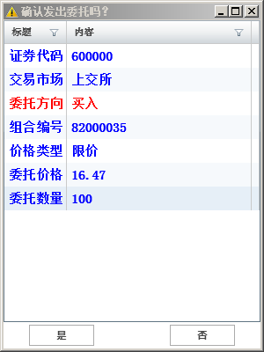

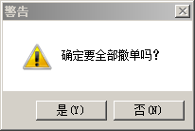
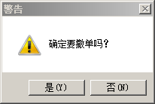

 |  |  |  | 图11 | 图12

 |  |  |  |  |  |  |  |  |  |  | 图13

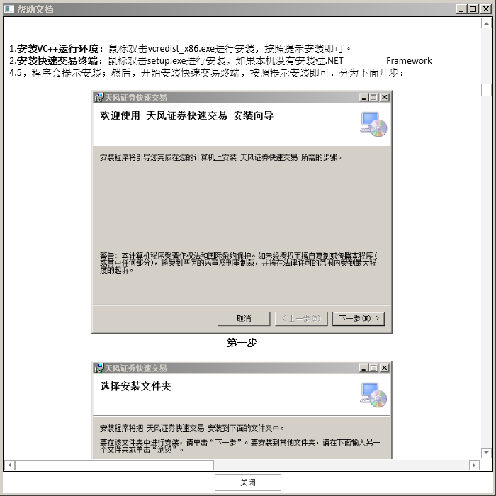
 |  | 图10

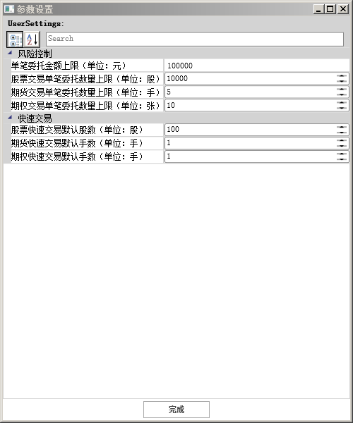

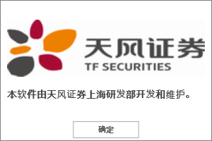

 |  |  |  |  |  |  |  |  |  |  | 图16

 |  | 图14

 |  |  |  |  |  | 图15


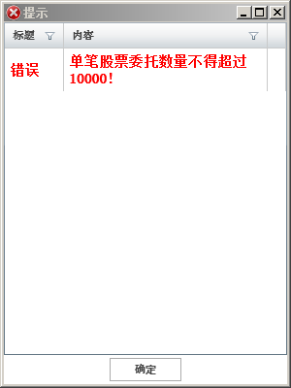

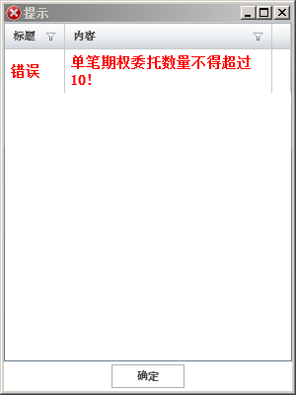

 |  | 图17 |  |  | 图18 | 图19 |  | 图20
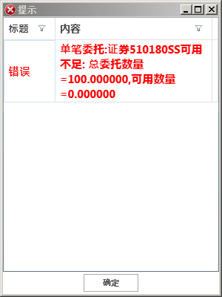
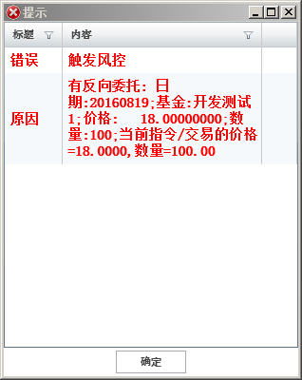
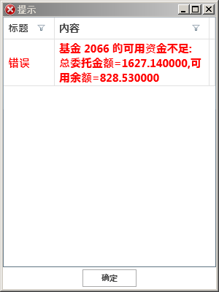

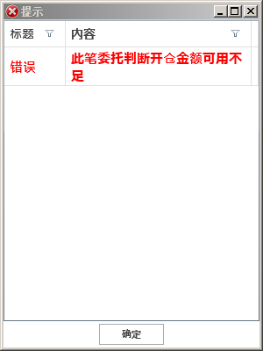
 |  |  |  |  |  | 图23
 |  | 图21 |  |  | 图22
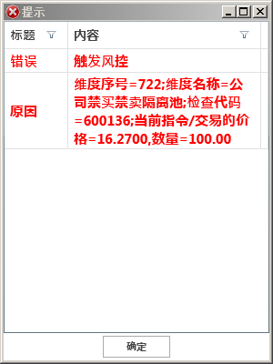
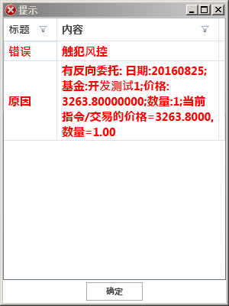

 |  |  |  |  | 图25
 |  | 图24 |  |  |  | 图26
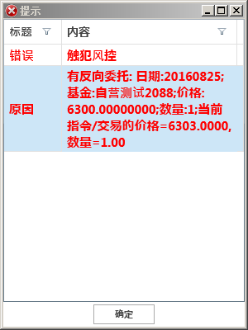
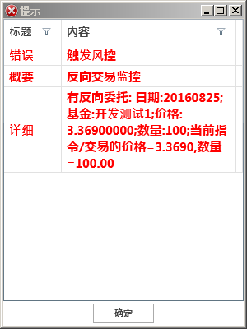

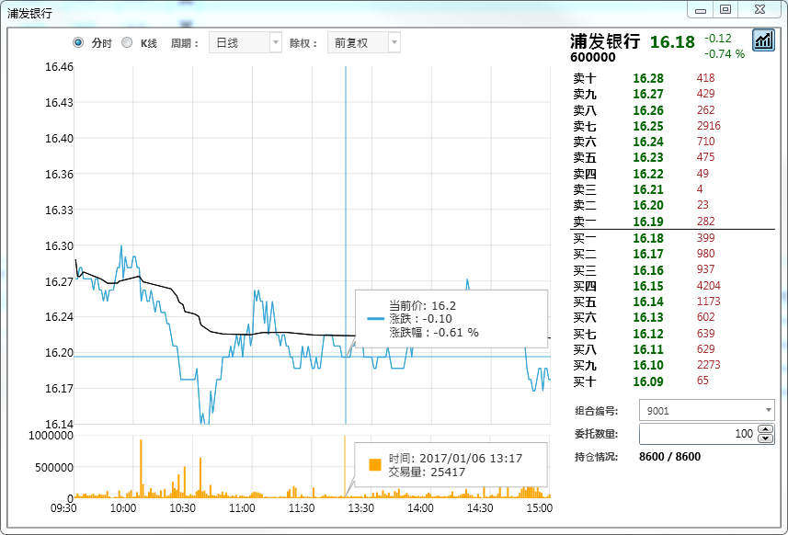

 |  | 图27

 |  |  |  |  |  |  | 图28

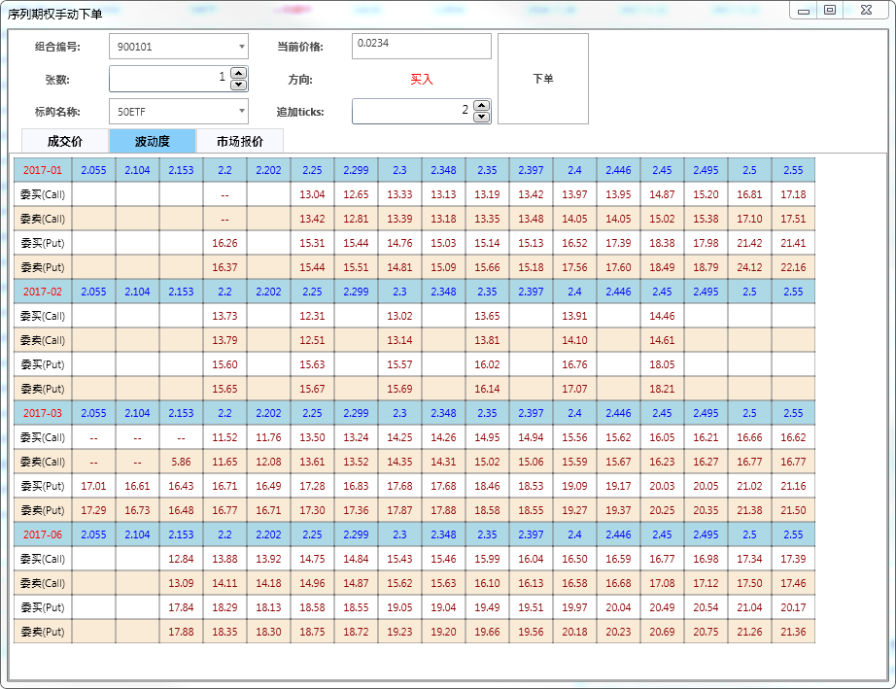

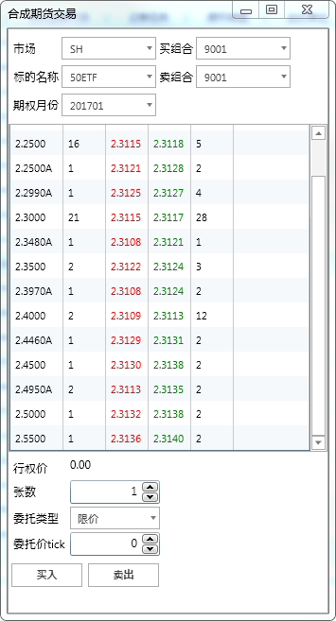

 |  |  | 图29
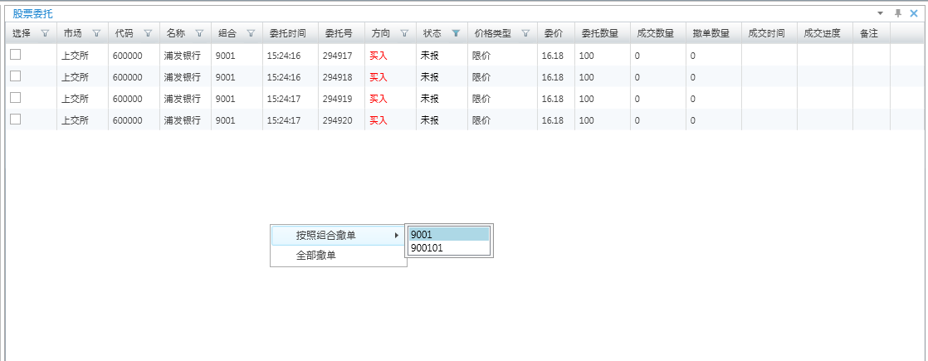
 |  |  |  |  |  |  |  |  | 图30
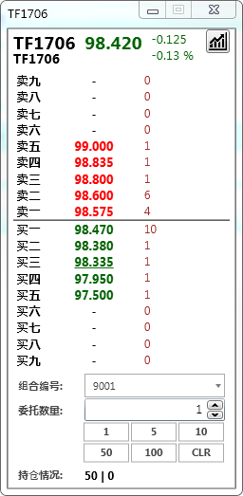

 |  |  |  | 图31

 |  |  |  |  |  |  |  | 图32

